📎 첨부이미지
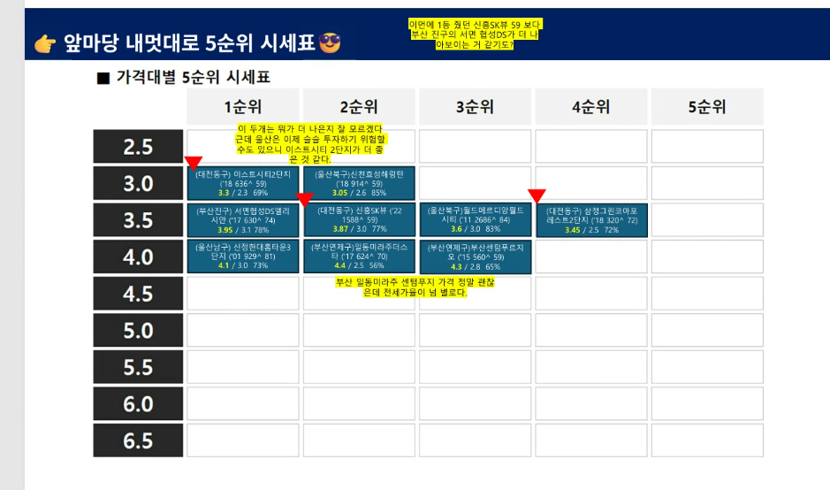
📎 첨부이미지 모음
파일명 | 날짜 | 관련항목 | 설명
image02.png | 2026-04-27 | 단지 선호도 파악 (@가히) | 단지별 반등 시기 & 선호도 분석 차트 (CLIP 활용)
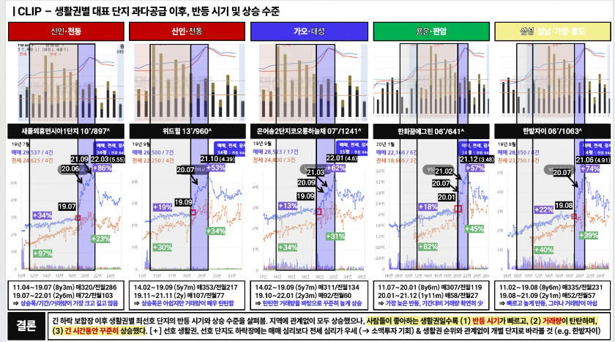

image03.png | 2026-04-27 | 단지 선호도 파악 (@가히) | 생활권별 대표 단지 과다공급 이후 반등 시기 및 상승 수준 그래프 비교
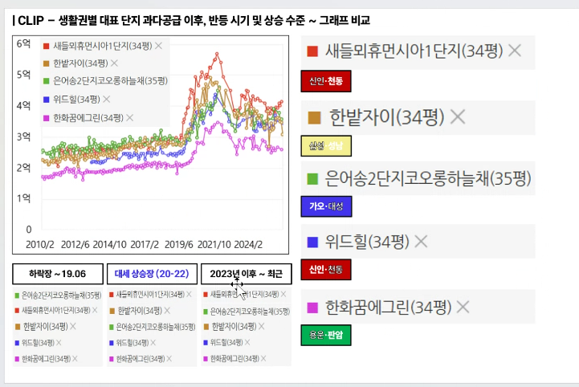

image04.png | 2026-04-27 | 앞마당 5순위 시세표 (@mz) | 가격대별(2.5~6.5억) 1~5순위 단지 정리표

